1.IDENTIFICACION
INFORMACIÓN GENERAL |  | INFORMACIÓN DEL ESTUDIO RESPECTIVO
 |  | NODO NÚMERO |  |  |  |  | 71518
 |  | INFORME NÚMERO |  |  |  |  | 363
CONTRATISTA | UNIÓN TEMPORAL MOVILIDAD 2014 | ORDEN DE TRABAJO No. |  |  |  |  | PROGRAMACION BASICA
 |  | FECHA DE LA ORDEN DE TRABAJO |  |  |  |  | -
 |  | FECHA DE LA TOMA DE INFORMACIÓN |  |  |  |  | 080314
 |  | DÌA DE LA SEMANA
OBJETO DEL CONTRATO | REALIZAR LA TOMA DE INFORMACIÓN DE CAMPO, COMO INSUMO DEL PROGRAMA DE MONITOREO, SEGUIMIENTO Y PLANEACIÓN DEL TRÁNSITO Y EL TRANSPORTE DE BOGOTA D.C | TIPO DE ESTUDIO |  |  |  |  | VOLÚMENES POR TIPO DE VEHÍCULO
 |  | NOMBRE DEL ARCHIVO |  |  |  |  | 71518_KR_14_X_CL_84_S_140308_VOL_V1.xlsx
 |  | CÓDIGO DEL ESTUDIO |  |  |  |  | VOL
 |  | LUGAR DE LA TOMA DE INFORMACIÓN
NÚMERO DE CONTRATO | 2072-2013 | COORDENADA X |  |  |  |  | LONGITUD
 |  | COORDENADA Y |  |  |  |  | LATITUD

FECHA DE INICIO DEL CONTRATO | 22-01-2014 | PROFESIONALES RESPONSABLES
 |  | CONSULTOR (DIRECTOR) |  |  |  |  | ING. MSC. SANDRA LUCIA NAVAS TEQUIA
 |  | CONSULTOR (COORDINADOR GENERAL) |  |  |  |  | ING. MSC. LUIS FERNANDO RUBIANO BARRERO
INTERVENTORÍA | UNIVERSIDAD NACIONAL DE COLOMBIA | CONSULTOR (EXPERTO EN TRÁNSITO Y TRANSPORTE) |  |  |  |  | ING. ESP. DIANA PAOLA PARADA
 |  | CONSULTOR (ING ANÀLISIS) |  |  |  |  | ING. IRINA ROCIO GUTIERREZ
 |  | INTERVENTORÍA (DIRECTOR) |  |  |  |  | ING. MSC. ARTURO ZARATE
 |  | INTERVENTORÍA (ESPECIALISTA) |  |  |  |  | ING. MSC. WILLIAM CASTRO
 |  | INTERVENTORÍA (RESIDENTE) |  |  |  |  | ING. JOSÉ EDWIN TORRES
OBJETO DEL CONTRATO | INTERVENTORÍA TÉCNICA, ADMINISTRATIVA Y FINANCIERA PARA LA TOMA DE INFORMACIÓN DE CAMPO COMO INSUMO DEL PROGRAMA DE MONITOREO, SEGUIMIENTO Y PLANEACIÓN DEL TRÁNSITO Y TRANSPORTE DE BOGOTÁ D.C. | SUPERVISOR SECRETARIA MOVILIDAD |  |  |  |  | ING. FABIAN GONZALEZ

 |  | VERSIONES DEL ESTUDIO
 |  | NÚMERO |  | FECHA | OBSERVACIONES
NÚMERO DE CONTRATO | 2072-2013 | Versión 0 |  | 17/03/14
 |  | Versión 1 |  | 01/04/14 | SE INCLUYERON LAS OBSERVACIONES DE LA INTERVENTORÍA SEGÚN COMUNICADO FI-INT-CMTTUB14-106-14. SE DA RESPUESTA MEDIANTE COMUNICADO ICV-187-C-170. En la hoja 1.Identificación se incluyó el número de informe. En la hoja 2.Base se revisaron los valores registrados para los periodos: 09:15 horas para autos en el movimiento 2 y 08:00 horas del movimiento 3 en camiones para más de 5 ejes y se evidencian variaciones en los flujos vehiculares que son normales debido a las características de la intersección, al igual que para los valores aforados en los periodos de las 06:30, 06:45, 07:30, 07:45, 08:30, 10:00, 10:30, 14:15 y 17:30 horas del movimiento 4 para livianos; a las 07:15-07:30 en motos del movimiento 2, la disminución se debe al fin de la hora pico; el salto registrado en el periodo de las 08:00 horas, para camiones de más de 5 ejes, es causado por el tránsito de petroleras provenientes de los llanos, el cual es variable. En la hoja 3.Procesamiento se ajustaron las tablas 34 y 36, además se ocultó la información que se encontraba externa a la tabla 27.
 |  | Versión 2
FECHA DE INICIO DEL CONTRATO | 21-01-2014 | Versión 3

 |  | DESCRIPCIÓN DE LA TOMA DE INFORMACIÓN
 |  | TIPO DE VEHÍCULO | FACTOR DE EQUIVALENCIA | MOVIMIENTOS AFORADOS |  |  | No. DE PERÍODOS | HORA
ESQUEMA |  |  |  | ACCESO | LENTA | RÁPIDA | HORARIO DEL PERÍODO No. 1 | 05:00-13:00
 |  | L | 1 | NORTE | 1 |  | HORARIO DEL PERÍODO No. 2 | 13:00-21:00
 |  | C | 2 | SUR | 2
 |  |  |  | OCCIDENTE | 3 |  | No. DE HORAS TOMADAS |  | 16
 |  | BT | 2 | ORIENTE | 4 |  | HORARIO DE LA TOMA DE INFORMACIÓN |  | 05:00-21:00
 |  | B | 2 |  |  |  | No. DE EQUIPOS UTILIZADOS |  | 11
 |  |  |  | OBSERVACIONES DE LA TOMA DE INFORMACIÒN
 |  | AL | 2 | OBSERVACION |  |  |  |  |  | ACCESO
 |  | AT | 2.5 | DURANTE LA TOMA DE INFORMACIÓN SE PRESENTO CONGESTIÓN VEHICULAR DESDE LAS 17:10 HASTA 19:15 |  |  |  |  |  | OCCIDENTE
 |  | BA | 2.5
 |  | ESP | 2
 |  | INT | 2
 |  | C2P | 2.5
 |  | C2G | 2.5
 |  | C3-C4 | 2.5
 |  | C5 | 2.5
 |  | >C5 | 2.5
 |  | M | 0.5
 |  | BIC | 0.3

 |  | ANALISIS PUNTUAL
 |  | LA INTERSECCIÓN DE LA AVENIDA CARRERA 14 (AVENIDA CARACAS) CON CALLE 84 SUR SE ENCUENTRA UBICADA EN EL SECTOR SUR DE LA CIUDAD EN LA LOCALIDAD DE USME. LA AVENIDA CARRERA 14 ( AVENIDA CARACAS ) PERMITE LA CIRCULACIÓN EN SENTIDO NORTE-SUR Y VICEVERSA, CARACTERIZADA POR TENER UNA CALZADA PARA TRAFICO MIXTO ( INCLUYE TPC ) CON DOS CARRILES POR CADA SENTIDO DE CIRCULACIÓN SEPARADOS POR DOBLE LINEA AMARILLA, MIENTRAS LA CALLE 84 SUR ESTA CONFORMADA POR DOS CALZADAS QUE PERMITEN LA CIRCULACIÓN EN SENTIDO ESTE – OESTE Y VICEVERSA, CON UNA CALZADA POR SENTIDO, DE TRES CARRILES CADA UNA PARA TRÁFICO MIXTO (INCLUYE TPC ). EL VOLUMEN TOTAL AFORADO DURANTE EL DÍA MARTES 08 DE MARZO DE 2014 FUE DE 41.968 VEHÍCULOS MIXTOS, COMPUESTOS DE LA SIGUIENTE MANERA: EL 49,3% CORRESPONDEN A VEHÍCULOS LIVIANOS, EL 21,5% MOTOS, EL 17,4 TRANSPORTE PÚBLICO COLECTIVO (COLECTIVOS, BUSETA / BUSETON, BUSES) Y EL 10,9% A VEHÍCULOS DE CARGA. LOS PERÍODOS DE MÁXIMA DEMANDA SE PRESENTAN ENTRE LAS 15:45 Y LAS 16:45 HORAS, Y ENTRE LAS 16:00-17:00HORAS. LA HORA PICO TOTAL DE LA INTERSECCIÓN SE REGISTRA ENTRE LAS 15:45 Y LAS 16:45 HORAS, PERIODO EN EL QUE SE MOVILIZA UN TOTAL DE 3.060 VEHÍCULOS MIXTOS, DE LOS CUALES EL 53,3% CORRESPONDE A VEHÍCULOS LIVIANOS, EL 20,9% A MOTOS, EL 15,2% A TRANSPORTE PUBLICO COLECTIVO Y MASIVO, EL 0,8% A BICICLETAS Y FINALMENTE LOS CAMIONES CON UNA PARTICIPACIÓN DEL 9,8%.

 |  | REGISTRO FOTOGRÁFICO
 |  | 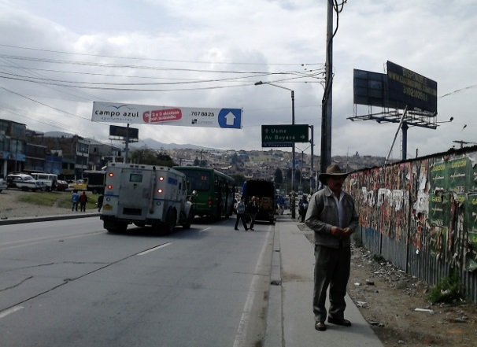 |  |  |  |  | 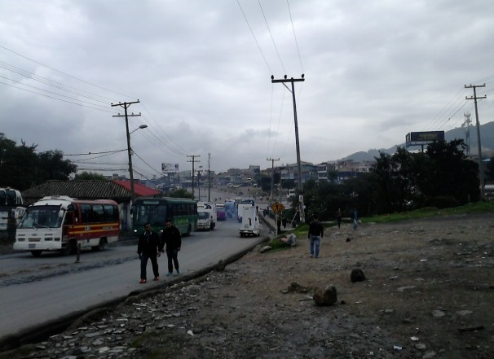

 |  | ACCESO NORTE |  |  |  |  | ACCESO SUR

 |  | 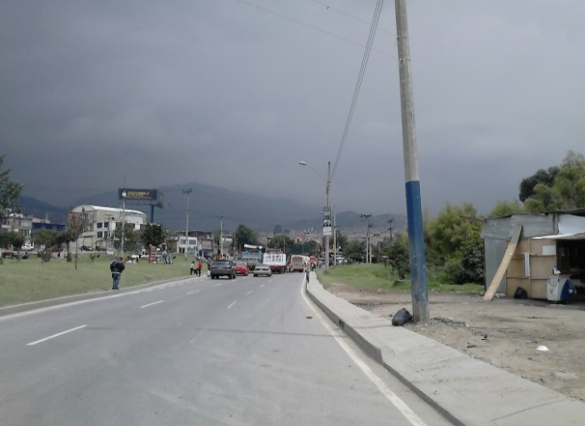 |  |  |  |  | 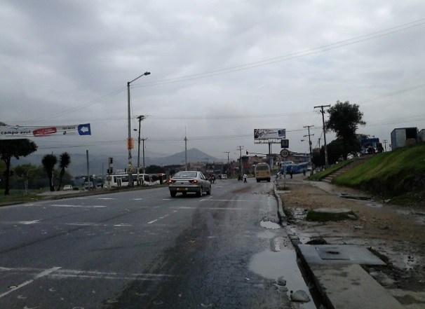

 |  | ACCESO OCCIDENTE |  |  |  |  | ACCESO ORIENTE

